概況 (P1)
 |  | （令和８年 |  | 2月の結果）

二人以上の世帯

 | ◎消費支出は、 | 1世帯あたり |  | 304,943 円
 | 前年同月比 | 名目 | 27.3 ％ | 増加 | 実質 | 26.2 ％ | 増加

1． | 二人以上の世帯の家計
 | 前年同月比（実質）でみると、二人以上の世帯の１世帯あたりの消費支出は26.2％増加となり、９か月ぶりの増加となった。全国の水準（289,391円）を15,552円上回っている。 内訳（実質増減率の寄与度）をみると、「保健医療」、「交通・通信」、「教育」、「教養娯楽」の４費目で増加となり、「食料」、「住居」、「光熱・水道」、「家具・家事用品」、「被服及び履物」、「その他の消費支出」の６費目での減少が影響したものの、全体では大幅な増加となった。
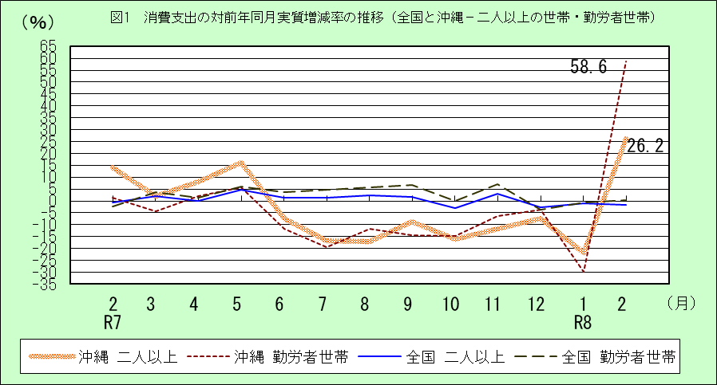

二人以上の世帯のうち勤労者世帯

 | ◎消費支出は、 | 1世帯あたり |  | 383,938 円
 | 前年同月比 | 名目 | 60.0 ％ | 増加 | 実質 | 58.6％ | 増加
 | ◎実 収 入 は、 | 1世帯あたり |  | 539,750 円
 | 前年同月比 | 名目 | 10.2 ％ | 増加 | 実質 | 9.2 ％ | 増加
 | ◎可処分所得は、 | 1世帯あたり |  | 456,618 円
 | 前年同月比 | 名目 | 8.3 ％ | 増加 | 実質 | 7.3 ％ | 増加

2． | 二人以上の世帯のうち勤労者世帯の家計
 | 前年同月比（実質）でみると、二人以上の世帯のうち勤労者世帯の一世帯あたりの消費支出は58.6％の増加となり、９か月ぶりの増加となった。全国の水準（319,797円）を64,141円上回っている。 一世帯当たりの実収入を前年同月比（実質）でみると、9.2％の増加となり、3か月連続の増加となった。全国の水準（589,038円）を49,288円下回っている。 内訳（実質増減率の寄与度）をみると、「配偶者の収入」等で減少となったが、「公的年金給付」、「他の社会保障給付」等での増加が影響し、結果として全体では増加となった。

図2 (P3)
図2 10大費目の対前年同月実質増減率 （令和８年２月－全国と沖縄・二人以上の世帯）
 | 沖縄 | 全国
その他の消費支出 | 0.0 | -8.3
教養娯楽 | 20.7 | 11.0
教育 | 688.0 | -28.2
交通・通信 | 143.0 | -5.8
保健医療 | 8.5 | 7.7
被服及び履物 | -17.1 | 0.3
家具・家事用品 | -19.7 | -0.9
光熱・水道 | -2.4 | 0.0
住居 | -20.8 | 12.1
食料 | -2.8 | -0.6
消費支出 | 26.2 | -1.8

図3 (P6)
図3 消費支出の対前年同月実質・名目増減率の推移（沖縄－二人以上の世帯・二人以上の世帯のうち勤労者世帯）
 | 実質 二人以上 | 実質 勤労者世帯 | 名目 二人以上 | 名目 勤労者世帯
1 R6 | -10.3 | -11.5 | -6.9 | -8.2
2 | -9.6 | -6.0 | -5.1 | -1.4
3 | -15.6 | -6.4 | -12.1 | -2.6
4 | -14.2 | -6.8 | -11.5 | -3.8
5 | -14.7 | -0.9 | -11.4 | 2.9
6 | 8.7 | 15.4 | 11.3 | 18.2
7 | 24.5 | 22.3 | 28.9 | 26.5
8 | 19.4 | 17.7 | 23.4 | 21.7
9 | 11.2 | 10.4 | 15.4 | 14.5
10 | -7.7 | -16.2 | -4.6 | -13.4
11 | 5.0 | 1.4 | 9.3 | 5.6
12 | 10.1 | 3.1 | 15.9 | 8.4
1 R7 | 23.3 | 45.6 | 30.1 | 53.6
2 | 14.1 | 1.2 | 20.0 | 6.4
3 | 2.1 | -4.3 | 7.5 | 0.8
4 | 8.0 | 1.9 | 13.0 | 6.7
5 | 16.0 | 5.8 | 21.1 | 10.4
6 | -7.3 | -11.9 | -3.0 | -7.8
7 | -16.8 | -19.5 | -13.8 | -16.6
8 | -17.1 | -11.9 | -14.2 | -8.9
9 | -8.6 | -14.3 | -5.7 | -11.6
10 | -16.2 | -14.6 | -13.3 | -11.6
11 | -11.8 | -6.2 | -8.7 | -3.0
12 | -7.3 | -3.6 | -5.2 | -1.3
1 R8 | -21.9 | -29.8 | -20.7 | -28.6
2 | 26.2 | 58.6 | 27.3 | 60.0

図4・5 (P7)
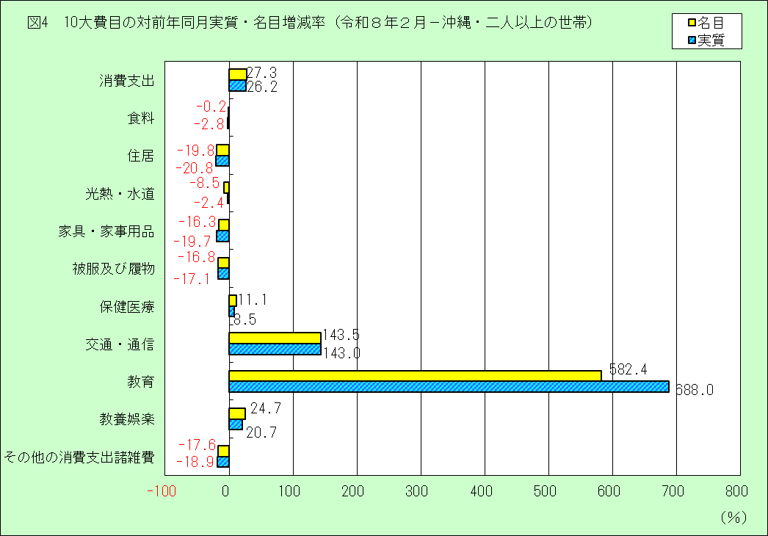

図5 10大費目の対前年同月実質・名目増減率（令和８年１月－沖縄・勤労者世帯）
 | 実質 | 名目
その他の消費支出諸雑費 | 1.1 | 2.7
教養娯楽 | 44.6 | 49.4
教育 | 647.8 | 547.6
交通・通信 | 318.3 | 319.2
保健医療 | 39.9 | 43.3
被服及び履物 | -28.5 | -28.3
家具・家事用品 | -18.3 | -14.8
光熱・水道 | -10.4 | -15.9
住居 | 4.9 | 6.2
食料 | 8.7 | 11.6
消費支出 | 58.6 | 60.0

図6 (P8)
図6 消費支出、実収入の対前年同月実質増減率（沖縄）

1．二人以上の世帯（消費支出）
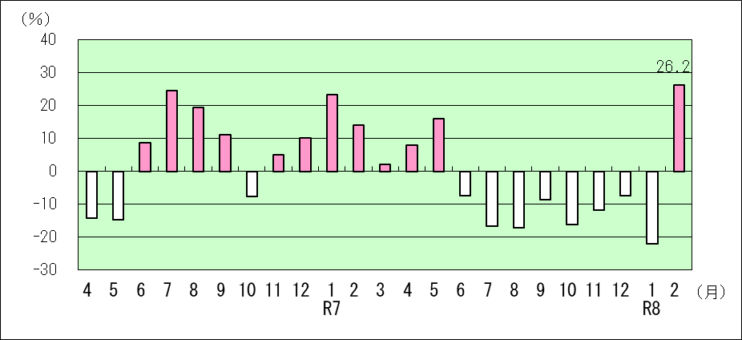

2．二人以上の世帯のうち勤労者世帯（実収入）
4 | -2.6
5 | 8.6
6 | 1.3
7 | -0.9
8 | 16.0
9 | -5.2
10 | 6.0
11 | 5.9
12 | -6.7
1 R7 | 6.8
2 | 7.2
3 | -2.6
4 | 2.4
5 | -2.1
6 | -0.3
7 | -14.1
8 | -6.3
9 | -3.0
10 | 0.3
11 | -8.6
12 | 20.0
1 R8 | 3.5
2 | 9.2

3．二人以上の世帯のうち勤労者世帯（消費支出）
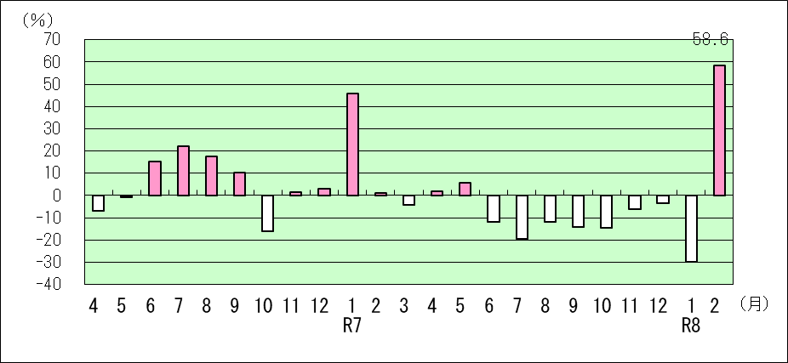

図7 (P9)
図7 エンゲル係数の推移

1．二人以上の世帯
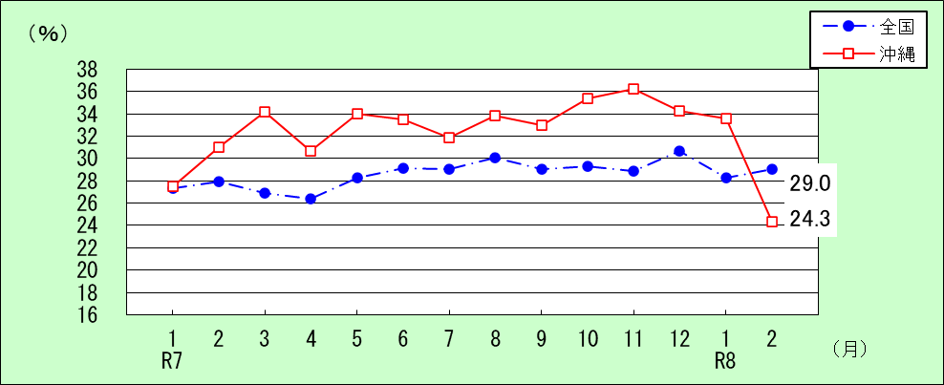

2．二人以上の世帯のうち勤労者世帯

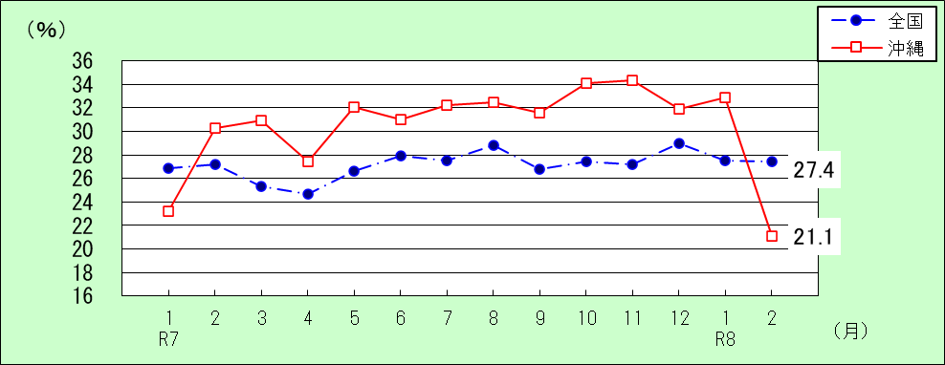

 |  |  |  |  |  |  |  |  |  |  |  | （単位：％）
二人以上の世帯 |  | 1月 | 2月 | 3月 | 4月 | 5月 | 6月 | 7月 | 8月 | 9月 | 10月 | 11月 | 12月
2024年 （R6） | 全国 | 27.2 | 28.1 | 26.9 | 25.7 | 28.7 | 29.0 | 28.7 | 30.1 | 29.0 | 27.9 | 28.8 | 29.7
 | 沖縄 | 30.4 | 32.9 | 30.7 | 30.7 | 33.6 | 30.1 | 26.6 | 29.6 | 31.8 | 31.2 | 33.7 | 34.6
2025年 （R7） | 全国 | 27.3 | 27.9 | 26.9 | 26.4 | 28.3 | 29.1 | 29.0 | 30.1 | 29.0 | 29.3 | 28.9 | 30.7
 | 沖縄 | 27.5 | 31.0 | 34.2 | 30.7 | 34.0 | 33.5 | 31.9 | 33.8 | 33.0 | 35.4 | 36.2 | 34.3
2026年 （R8） | 全国 | 28.3 | 29.0
 | 沖縄 | 33.6 | 24.3

勤労者世帯 |  | 1月 | 2月 | 3月 | 4月 | 5月 | 6月 | 7月 | 8月 | 9月 | 10月 | 11月 | 12月
2024年 （R6） | 全国 | 26.7 | 26.7 | 25.5 | 23.7 | 26.8 | 28.0 | 27.6 | 29.3 | 27.9 | 26.7 | 28.2 | 27.9
 | 沖縄 | 31.9 | 31.2 | 27.6 | 26.2 | 30.3 | 27.2 | 25.5 | 29.4 | 28.9 | 28.0 | 30.7 | 30.5
2025年 （R7） | 全国 | 26.9 | 27.2 | 25.3 | 24.7 | 26.6 | 27.9 | 27.5 | 28.8 | 26.8 | 27.4 | 27.2 | 29.0
 | 沖縄 | 23.2 | 30.3 | 30.9 | 27.4 | 32.1 | 31.0 | 32.2 | 32.5 | 31.6 | 34.1 | 34.3 | 31.9
2026年 （R8） | 全国 | 27.5 | 27.4
 | 沖縄 | 32.9 | 21.1

表4 (P15)
 |  |  |  |  |  | 表4 沖 縄 県 主 要 家 計 指 標（実数） |  |  |  |  |  | （令和８年 |  | 2月）
実数
 |  |  |  |  |  |  |  |  |  |  |  |  |  |  |  |  |  |  |  | （単位：円、％）
 | 二 人 以 上 の 世 帯 |  |  |  |  |  |  |  |  |  |  |  |  |  | 二人以上の世帯のうち勤労者世帯
 | 世帯 人員 | 消費支出 | 食料 | 住居 | 光熱 水道 | 家具・家 事 用 品 | 被服及 び履物 | 保健 医療 | 交通 通信 | 教育 | 教養 娯楽 | その他の消費支出 |  | エンゲル 係 数 | 世帯 人員 | 実収入 | 可処分 所 得 | 消費支出 | エンゲル 係 数 | 平均消 費性向
 |  |  |  |  |  |  |  |  |  |  |  |  | 諸雑費
平成30年平均 | 3.12 | 213,745 | 60,662 | 20,742 | 19,752 | 8,326 | 6,609 | 8,710 | 27,479 | 7,370 | 14,935 | 39,160 | 15,032 | 28.4 | 3.54 | 360,827 | 319,770 | 237,177 | 26.1 | 74.2
令和元年平均 | 3.12 | 219,424 | 61,108 | 15,313 | 19,061 | 8,860 | 6,295 | 9,540 | 30,561 | 8,017 | 18,124 | 42,544 | 14,254 | 27.8 | 3.42 | 371,834 | 318,177 | 250,774 | 25.7 | 78.8
令和２年平均 | 3.11 | 206,758 | 65,937 | 16,371 | 19,007 | 10,315 | 5,772 | 9,118 | 29,341 | 4,090 | 14,045 | 32,762 | 13,410 | 31.9 | 3.47 | 390,162 | 340,794 | 226,090 | 29.7 | 66.3
令和３年平均 | 3.11 | 223,636 | 65,150 | 19,222 | 19,334 | 9,850 | 5,814 | 11,503 | 31,556 | 7,048 | 16,197 | 37,961 | 16,060 | 29.1 | 3.48 | 435,357 | 369,786 | 253,374 | 27.8 | 68.5
令和４年平均 | 3.05 | 225,987 | 66,257 | 15,964 | 20,868 | 10,792 | 6,174 | 10,792 | 31,244 | 5,376 | 17,211 | 41,309 | 20,867 | 29.3 | 3.39 | 441,782 | 374,801 | 249,427 | 27.8 | 66.5
令和５年平均 | 3.04 | 224,987 | 69,613 | 15,532 | 19,815 | 9,494 | 5,755 | 11,133 | 29,046 | 4,252 | 19,308 | 41,039 | 17,751 | 30.9 | 3.36 | 449,231 | 383,506 | 245,554 | 28.3 | 64.0
令和６年平均 | 3.02 | 232,920 | 72,735 | 24,058 | 21,252 | 10,463 | 5,813 | 10,453 | 30,569 | 5,290 | 17,883 | 34,404 | 16,083 | 31.2 | 3.36 | 467,675 | 404,953 | 257,230 | 28.8 | 63.5
令和７年平均 | 3.01 | 235,742 | 77,319 | 21,822 | 22,549 | 9,248 | 5,953 | 10,636 | 33,057 | 4,656 | 13,802 | 36,700 | 17,795 | 32.8 | 3.32 | 491,227 | 425,936 | 258,839 | 30.6 | 60.8
令和６年 1月 | 2.99 | 222,188 | 67,600 | 26,815 | 17,841 | 8,790 | 5,376 | 10,170 | 28,475 | 2,681 | 15,438 | 39,002 | 17,492 | 30.4 | 3.30 | 373,599 | 321,507 | 227,438 | 31.9 | 70.7
〃 2月 | 3.01 | 199,613 | 65,631 | 20,726 | 18,586 | 8,036 | 4,996 | 9,941 | 23,688 | 3,647 | 21,585 | 22,777 | 13,196 | 32.9 | 3.37 | 434,716 | 376,251 | 225,589 | 31.2 | 60.0
〃 3月 | 2.99 | 222,950 | 68,474 | 15,899 | 18,430 | 9,504 | 6,138 | 8,750 | 31,970 | 18,345 | 18,896 | 26,544 | 13,036 | 30.7 | 3.40 | 390,503 | 345,423 | 268,814 | 27.6 | 77.8
〃 4月 | 3.01 | 220,936 | 67,809 | 20,025 | 19,286 | 9,566 | 5,865 | 8,973 | 33,725 | 9,896 | 15,276 | 30,515 | 14,852 | 30.7 | 3.47 | 441,146 | 376,128 | 268,015 | 26.2 | 71.3
〃 5月 | 3.01 | 201,534 | 67,707 | 18,866 | 18,684 | 9,513 | 6,112 | 9,723 | 24,734 | 4,836 | 13,270 | 28,089 | 13,523 | 33.6 | 3.45 | 384,027 | 327,680 | 244,589 | 30.3 | 74.6
〃 6月 | 3.00 | 229,436 | 69,099 | 28,206 | 18,675 | 16,451 | 6,688 | 9,500 | 25,553 | 5,017 | 14,021 | 36,226 | 20,733 | 30.1 | 3.38 | 637,417 | 569,003 | 268,956 | 27.2 | 47.3
〃 7月 | 3.01 | 269,799 | 71,730 | 41,620 | 21,605 | 10,743 | 5,852 | 9,515 | 51,214 | 4,791 | 19,707 | 33,022 | 15,891 | 26.6 | 3.33 | 464,458 | 402,219 | 285,006 | 25.5 | 70.9
〃 8月 | 3.02 | 265,445 | 78,458 | 37,419 | 26,225 | 11,787 | 5,093 | 10,327 | 32,107 | 2,269 | 17,877 | 43,881 | 17,458 | 29.6 | 3.37 | 484,632 | 431,406 | 268,217 | 29.4 | 62.2
〃 9月 | 3.01 | 230,320 | 73,209 | 16,295 | 24,922 | 10,428 | 5,993 | 16,584 | 29,604 | 1,892 | 19,739 | 31,654 | 15,722 | 31.8 | 3.28 | 373,826 | 298,819 | 252,710 | 28.9 | 84.6
〃 10月 | 3.03 | 246,743 | 76,921 | 26,221 | 26,096 | 11,149 | 4,394 | 11,130 | 29,124 | 3,329 | 16,909 | 41,470 | 16,857 | 31.2 | 3.27 | 452,711 | 388,081 | 263,610 | 28.0 | 67.9
〃 11月 | 3.05 | 226,077 | 76,211 | 15,911 | 22,734 | 8,604 | 6,291 | 9,722 | 27,405 | 3,242 | 18,204 | 37,753 | 15,122 | 33.7 | 3.35 | 411,408 | 359,127 | 236,493 | 30.7 | 65.9
〃 12月 | 3.07 | 259,993 | 89,966 | 20,695 | 21,940 | 10,979 | 6,956 | 11,107 | 29,230 | 3,529 | 23,673 | 41,918 | 19,118 | 34.6 | 3.40 | 763,652 | 663,787 | 277,325 | 30.5 | 41.8
令和７年 1月 | 3.06 | 289,140 | 79,495 | 19,510 | 22,114 | 10,953 | 5,528 | 12,928 | 70,404 | 4,355 | 16,985 | 46,867 | 18,805 | 27.5 | 3.41 | 420,759 | 366,711 | 349,441 | 23.2 | 95.3
〃 2月 | 3.04 | 239,454 | 74,219 | 24,954 | 23,474 | 7,550 | 4,928 | 10,478 | 39,003 | 3,197 | 13,754 | 37,897 | 18,796 | 31.0 | 3.36 | 489,903 | 421,613 | 239,971 | 30.3 | 56.9
〃 3月 | 3.02 | 239,691 | 81,892 | 18,139 | 22,061 | 9,689 | 6,887 | 12,018 | 27,689 | 7,704 | 14,341 | 39,271 | 18,260 | 34.2 | 3.43 | 400,667 | 349,486 | 271,024 | 30.9 | 77.5
〃 4月 | 3.02 | 249,716 | 76,776 | 20,432 | 22,575 | 8,947 | 8,455 | 13,465 | 38,488 | 4,484 | 14,467 | 41,627 | 17,042 | 30.7 | 3.37 | 472,782 | 407,088 | 285,925 | 27.4 | 70.2
〃 5月 | 3.01 | 244,084 | 83,066 | 25,066 | 20,122 | 10,081 | 8,177 | 8,552 | 25,904 | 6,315 | 14,775 | 42,024 | 19,684 | 34.0 | 3.24 | 392,601 | 320,086 | 270,080 | 32.1 | 84.4
〃 6月 | 3.01 | 222,554 | 74,446 | 19,515 | 21,381 | 7,989 | 6,673 | 10,385 | 32,446 | 2,769 | 13,377 | 33,572 | 17,456 | 33.5 | 3.28 | 664,644 | 567,248 | 247,910 | 31.0 | 43.7
〃 7月 | 3.01 | 232,661 | 74,256 | 36,011 | 23,999 | 8,604 | 5,210 | 10,263 | 26,479 | 3,024 | 11,898 | 32,918 | 19,108 | 31.9 | 3.33 | 413,143 | 356,036 | 237,783 | 32.2 | 66.8
〃 8月 | 3.01 | 227,624 | 77,027 | 19,621 | 24,739 | 9,256 | 4,653 | 9,115 | 31,481 | 2,877 | 13,185 | 35,670 | 19,263 | 33.8 | 3.32 | 469,585 | 412,863 | 244,466 | 32.5 | 59.2
〃 9月 | 3.00 | 217,123 | 71,568 | 20,362 | 24,504 | 11,510 | 3,525 | 9,915 | 27,191 | 4,382 | 11,999 | 32,167 | 15,195 | 33.0 | 3.32 | 373,900 | 332,210 | 223,380 | 31.6 | 67.2
〃 10月 | 2.99 | 213,991 | 75,812 | 20,330 | 23,870 | 8,656 | 4,741 | 10,270 | 25,454 | 4,713 | 12,635 | 27,510 | 16,586 | 35.4 | 3.28 | 469,778 | 418,468 | 232,998 | 34.1 | 55.7
〃 11月 | 2.98 | 206,414 | 74,624 | 19,854 | 21,764 | 7,201 | 5,802 | 8,564 | 25,961 | 8,004 | 8,762 | 25,878 | 15,802 | 36.2 | 3.28 | 389,294 | 346,647 | 229,480 | 34.3 | 66.2
〃 12月 | 2.97 | 246,454 | 84,642 | 18,075 | 19,981 | 10,542 | 6,852 | 11,686 | 26,178 | 4,050 | 19,448 | 45,001 | 17,548 | 34.3 | 3.22 | 937,663 | 812,780 | 273,611 | 31.9 | 33.7
令和８年 1月 | 2.99 | 229,325 | 76,942 | 21,768 | 19,358 | 8,408 | 4,936 | 9,494 | 34,421 | 5,020 | 15,545 | 33,433 | 12,879 | 33.6 | 3.17 | 442,619 | 376,951 | 249,368 | 32.9 | 66.2
〃 2月 | 3.03 | 304,943 | 74,061 | 20,025 | 21,489 | 6,320 | 4,100 | 11,641 | 94,974 | 21,817 | 17,156 | 33,361 | 15,495 | 24.3 | 3.26 | 539,750 | 456,618 | 383,938 | 21.1 | 84.1
〃 3月
〃 4月
〃 5月
〃 6月
〃 7月
〃 8月
〃 9月
〃 10月
〃 11月
〃 12月

表5 (P16)
 |  |  |  |  |  | 表5 沖 縄 県 主 要 家 計 指 標（名目） |  |  |  |  |  | （令和８年 |  | 2月）
対前年・前年同月名目増減率
 |  |  |  |  |  |  |  |  |  |  |  |  |  |  |  |  | （単位：％）
 | 二 人 以 上 の 世 帯 |  |  |  |  |  |  |  |  |  |  |  |  | 二人以上の世帯のうち勤労者世帯
 | 世帯 人員 | 消費支出 | 食料 | 住居 | 光熱 水道 | 家具・家 事 用 品 | 被服及 び履物 | 保健 医療 | 交通 通信 | 教育 | 教養 娯楽 | その他の消費支出 |  | 世帯 人員 | 実収入 | 可処分 所 得 | 消費支出
 |  |  |  |  |  |  |  |  |  |  |  |  | 諸雑費
平成30年平均 | － | 3.5 | 4.9 | 10.3 | 3.8 | 5.2 | 10.4 | 2.7 | -1.5 | 22.7 | 2.5 | -2.1 | -0.7 | － | 1.5 | 1.4 | 3.1
令和元年平均 | － | 2.7 | 0.7 | -26.2 | -3.5 | 6.4 | -4.8 | 9.5 | 11.2 | 8.8 | 21.4 | 8.6 | -5.2 | － | 3.1 | -0.5 | 5.7
令和２年平均 | － | -5.8 | 7.9 | 6.9 | -0.3 | 16.4 | -8.3 | -4.4 | -4.0 | -49.0 | -22.5 | -23.0 | -5.9 | － | 4.9 | 7.1 | -9.8
令和３年平均 | － | 8.2 | -1.2 | 17.4 | 1.7 | -4.5 | 0.7 | 26.2 | 7.5 | 72.3 | 15.3 | 15.9 | 19.8 | － | 11.6 | 8.5 | 12.1
令和４年平均 | － | 1.1 | 1.7 | -16.9 | 7.9 | 9.6 | 6.2 | -6.2 | -1.0 | -23.7 | 6.3 | 8.8 | 29.9 | － | 1.5 | 1.4 | -1.6
令和５年平均 | － | -0.4 | 5.1 | -2.7 | -5.0 | -12.0 | -6.8 | 3.2 | -7.0 | -20.9 | 12.2 | -0.7 | -14.9 | － | 1.7 | 2.3 | -1.6
令和６年平均 | － | 3.5 | 4.5 | 54.9 | 7.3 | 10.2 | 1.0 | -6.1 | 5.2 | 24.4 | -7.4 | -16.2 | -9.4 | － | 4.1 | 5.6 | 4.8
令和７年平均 | － | 1.2 | 6.3 | -9.3 | 6.1 | -11.6 | 2.4 | 1.8 | 8.1 | -12.0 | -22.8 | 6.7 | 10.6 | － | 5.0 | 5.2 | 0.6
令和６年 1月 | － | -6.9 | -2.1 | 126.2 | -21.2 | -36.2 | -28.5 | -6.6 | -6.3 | -23.5 | -23.0 | -20.3 | 3.4 | － | 0.5 | -0.9 | -8.2
〃 2月 | － | -5.1 | 1.5 | 76.0 | -9.9 | -27.6 | -13.6 | -24.1 | -6.6 | 35.5 | 59.8 | -45.5 | -17.4 | － | 1.5 | 1.3 | -1.4
〃 3月 | － | -12.1 | -6.6 | -10.3 | -2.6 | 0.9 | -9.9 | -33.3 | 19.5 | 251.4 | -36.7 | -49.5 | -45.6 | － | -1.3 | 1.1 | -2.6
〃 4月 | － | -11.5 | -6.4 | 18.5 | -7.1 | 29.9 | -35.0 | -37.9 | -0.4 | 79.6 | -13.7 | -40.8 | -11.3 | － | 0.5 | 4.3 | -3.8
〃 5月 | － | -11.4 | -7.1 | 21.1 | 6.3 | -39.1 | 15.5 | -25.6 | -13.7 | 58.5 | -35.8 | -19.9 | -12.9 | － | 12.8 | 17.8 | 2.9
...

表6 (P17)
表6 沖 縄 県 主 要 家 計 指 標（実質） |  |  |  |  |  | （令和８年 |  | 2月）
対前年・前年同月実質増減率
 |  |  |  |  |  |  |  |  |  |  | （単位：％）
 |  |  |  |  |  |  |  | 二人以上の世帯のうち勤労者世帯
家具・家 事 用 品 | 被服及 び履物 | 保健 医療 | 交通 通信 | 教育 | 教養 娯楽 | その他の消費支出 |  | 世帯 人員 | 実収入 | 可処分 所 得 | 消費支出
 |  |  |  |  |  |  | 諸雑費
6.1 | 11.7 | 2.5 | -2.6 | 22.7 | 1.5 | － | -0.4 | － | 0.4 | 0.3 | 2.0
6.7 | -5.1 | 8.9 | 11.9 | 10.3 | 19.2 | － | -3.2 | － | 2.6 | -0.9 | 5.3
16.1 | -8.8 | -4.8 | -2.8 | -44.7 | -22.4 | － | 0.9 | － | 5.5 | 7.6 | -9.4
-7.1 | -0.4 | 25.5 | 14.7 | 73.0 | 14.3 | － | 17.9 | － | 11.7 | 8.6 | 12.2
8.5 | 3.8 | -6.4 | 0.3 | -24.3 | 4.4 | － | 28.8 | － | -1.8 | -1.9 | -4.7
-20.5 | -10.7 | 1.1 | -9.2 | -21.6 | 8.7 | － | -16.6 | － | -2.5 | -1.9 | -5.6
...

